Лист1 (8)
 | Информация о планируемых мероприятиях в период ноябрь-декабрь 2024 на территории МБОУ "Васильевская СШ" Белогорского района Республики Крым, проводимых в рамках Всероссийских Эстафет «Мои финансы»: этап III
№ | Название мероприятия | Дата и время проведения мероприятия | Целевая аудитория | Ключевые темы | Описание мероприятия | Программа или дополнительные документы | Организатор мероприятия | Адрес проведения или ссылка | Изображение для анонса и оформления
1 | Онлайн-лекция «Как правильно пользоваться кредитной картой» в | 2024-11-27 | 5-11 классы | Онлайн-лекция «Как правильно пользоваться кредитной картой» в | Преподаватель Предметной (цикловой) комиссии банковского и страхового дела проведет онлайн-лекцию о правилах использования кредитных карт. |  | Уфимский региональный методический центр по финансовой грамотности | https://xn--80apaohbc3aw9e.xn--p1ai/events/onlajn-lekciya-kak-pravilno-polzovatsya-kreditnoj-kartoj-v-respublike-bashkortostan?preview_mode=true&date=2024-11-21 | 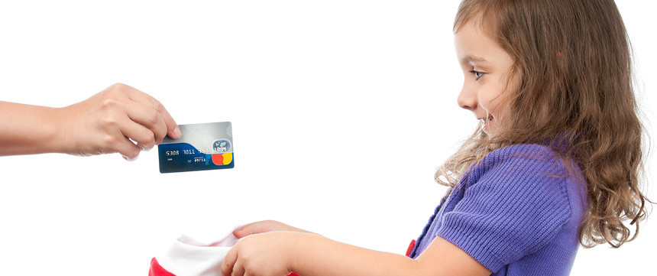
2 | Лекция «Ответственный кредит» | 2024-11-28 | учителя школы | 1.Как определить, какой кредит подходит и насколько он необходим? 2.Как выбрать наилучшее кредитное предложение? 3.Как не пропустить очередной платеж и не испортить кредитную историю? | Руководитель РЦФГ Калининградской области в рамках III этапа Всероссийской эстафеты «Мои финансы» проведет лекцию о важных аспектах кредитования. |  | НО ДПО «Институт современного образования» (РЦФГ Калининградской области) | https://xn--80apaohbc3aw9e.xn--p1ai/events/lekciya-otvetstvennyj-kredit-v-detskom-sadu-98-v-kaliningrade?preview_mode=true&date=2024-11-22 | 
3 | Онлайн-лекция «Финансовые мошенничества» | 2024-12-02 | работники МБОУ "Васильевская СШ" и родители обучающихся | 1.Личные финансы. 2.Ответственное кредитование. 3. Противостояние мошенничеству. | Кандидат экономических наук, доцент кафедры «Экономики, менеджмента и маркетинга» Уфимского филиала Финуниверситета​​ Зыков Олег Александрович проведет онлайн-лекцию о правилах личной финансовой безопасности. |  | Уфимский региональный методический центр по финансовой грамотности | https://xn--80apaohbc3aw9e.xn--p1ai/events/onlajn-lekciya-finansovye-moshennichestva-v-respublike-bashkortostan?preview_mode=true&date=2024-11-21 | 
 | Конкурс рисунков по финансовой грамотности | 2024-12-04 | 5-8 класс | 1.Личные финансы. 2.Ответственное кредитование. 3. Противостояние мошенничеству. | Конкурс рисунков среди учащихся 5х классов МАОУ СШ № 69 им. Поздеева А.Г. Задача: проиллюстрировать термин по финансовой грамотности. |  | МАОУ СШ № 69 им. Поздеева А.Г. | https://xn--80apaohbc3aw9e.xn--p1ai/events/konkurs-risunkov-po-finansovoj-gramotnosti-v-krasnoyarskom-krae?preview_mode=true&date=2024-12-04 |  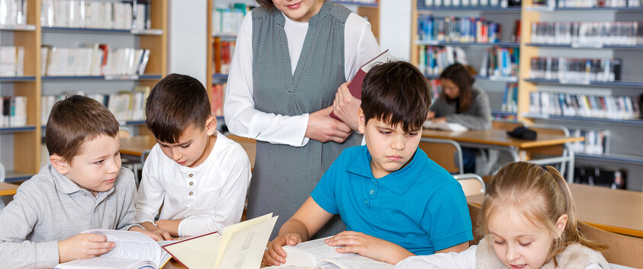

 | * Анонс планируемых мероприятий необходимо предоставлять за 3 дня до их начала. Анонсировать следует крупные значимые либо открытые для населения мероприятия. Анонс должен включать подробную информацию о событии.

 |  |  |  |  | https://моифинансы.рф/estafeta/

